Card 1 - Intro
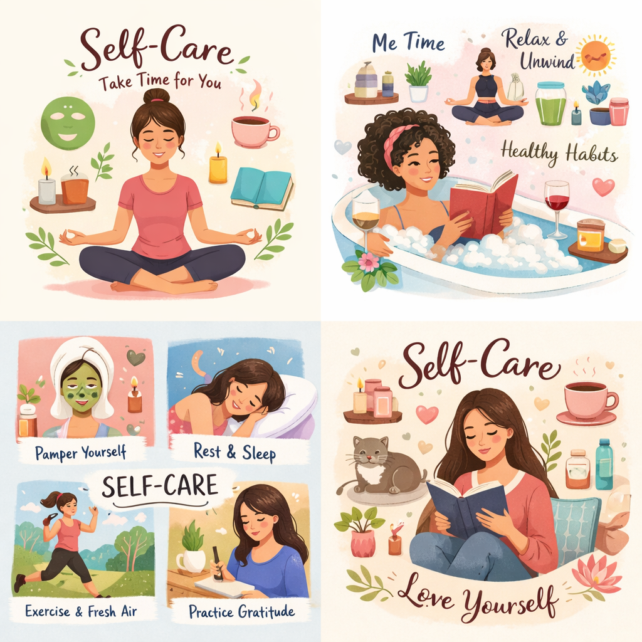
Field | Day 6/Self-care for strong leaders
Title | Laad je geest en lichaam op terwijl je leidinggeeft met helderheid en zelfvertrouwen
Text | Wat als kracht begint bij goed voor jezelf zorgen? Laten we op weg gaan om opnieuw contact te maken met je energie en eenvoudige zelfzorgrituelen op te bouwen.
Quote | “Goed voor jezelf zorgen helpt je leven en leidinggeven met kracht, helderheid en richting.”
Image | 1_AVITEUM_image 1 Day 6
Video | Korte video van 60 s op basis van de tekst hieronder
Subtitle | Hoe je verbonden blijft.
Multiple choice question
Open question
List
Last message | Welkom op je zoektocht naar je innerlijke balans.

Text for the video: | Wat als zelfzorg niet iets was wat je alleen doet als je tijd hebt… maar iets wat je helpt om elke dag met meer gemak door te komen? In het dagelijks leven voelen we vaak druk om door te gaan, voor anderen te zorgen en alles aan te pakken wat op ons pad komt. Maar als we niet pauzeren en opladen, voelen we ons al snel overweldigd, moe of losgekoppeld van onszelf. Deze module helpt je zelfzorg op een nieuwe manier te zien – niet als iets extra's, maar als iets essentieels. En ook als een krachtige leiderschapsvaardigheid. Je leert hoe je je energie oplaadt, geaard blijft op moeilijke momenten en gewoonten opbouwt die je zelfvertrouwen en helderheid ondersteunen. Want wanneer je goed voor jezelf zorgt, wordt al de rest een beetje makkelijker. En als je een rol met beslissingsbevoegdheid ambieert: sterke leiders draaien niet op reserve – zij leiden vanuit balans, bewustzijn en innerlijke kracht.

